Sheet1
Module | String path in English | Software Version | Remarks | 英语(English) | KH2语官方(မြန်မာ) | KH2语民间(မြန်မာ) | 韩语(한국어) | 中文(chinese) | 乌兹别克语(Uzbek) | 乌尔都语(اردو) | 俄语(Russian)
 |  |  |  | 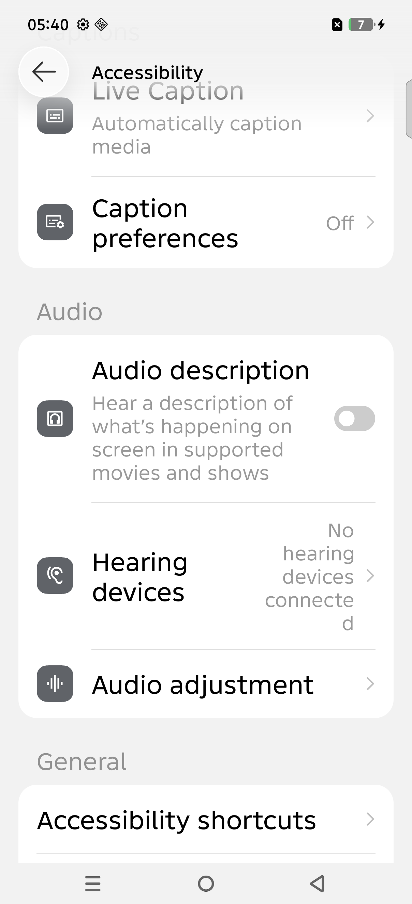 | 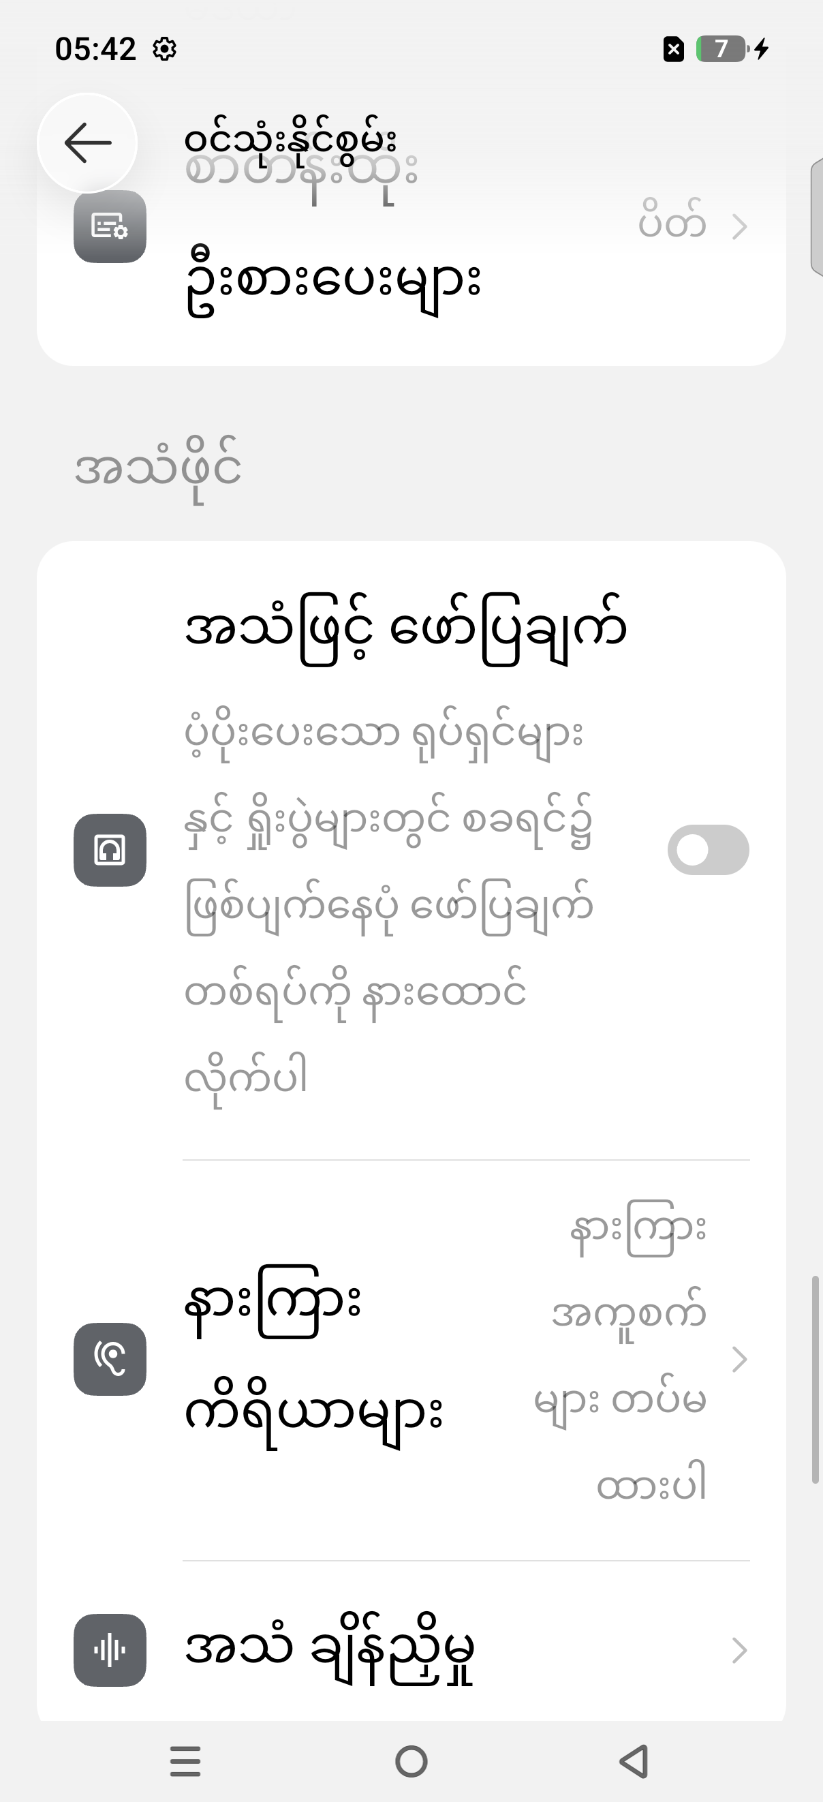 | 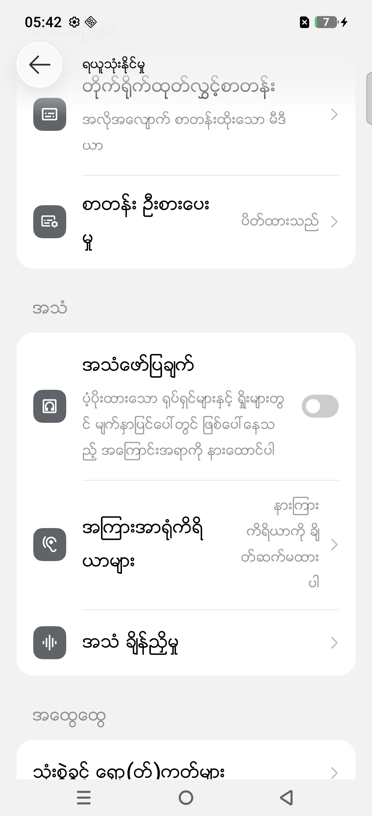 |  | 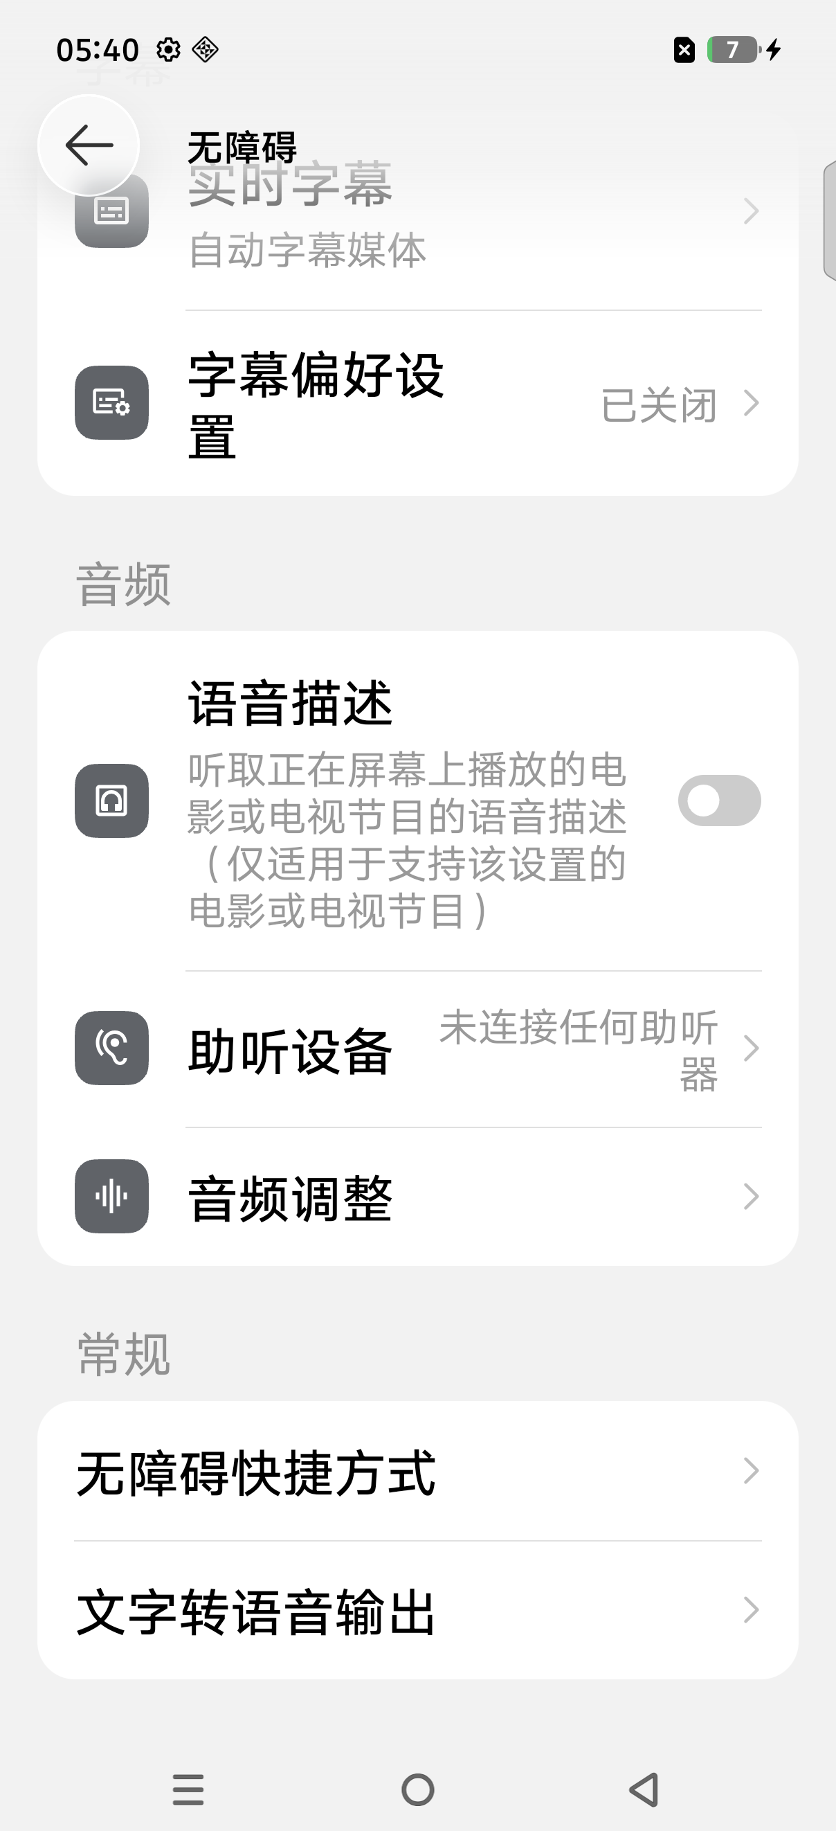 |  | 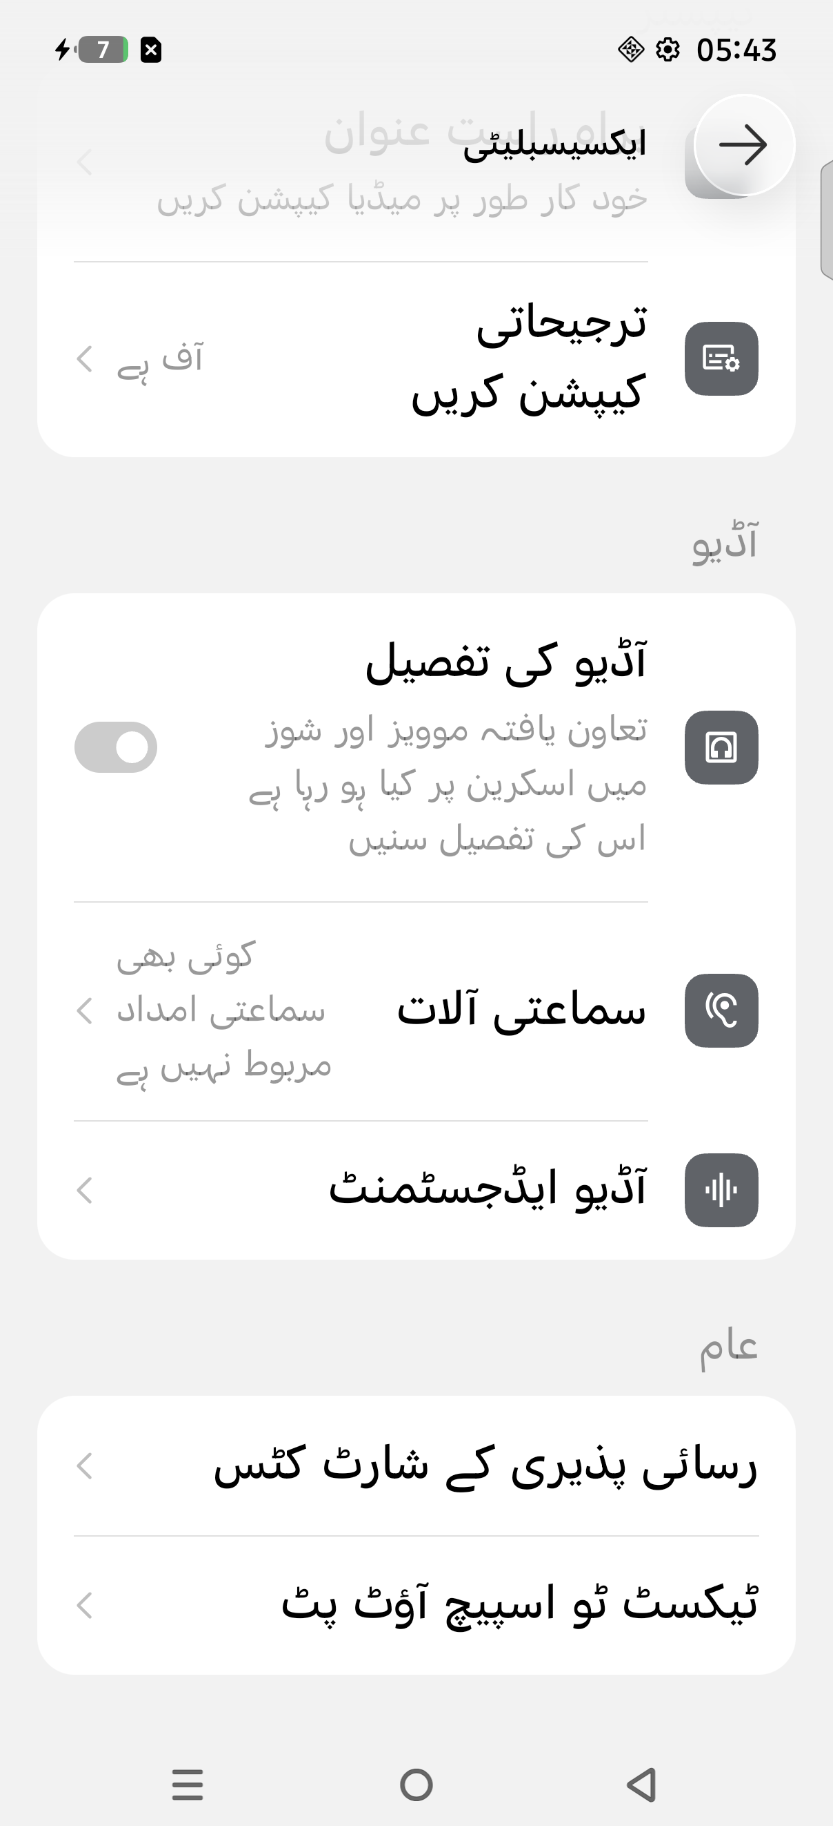
 |  |  |  |  |  |  | 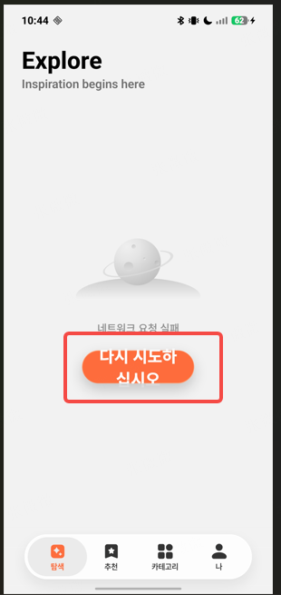 | 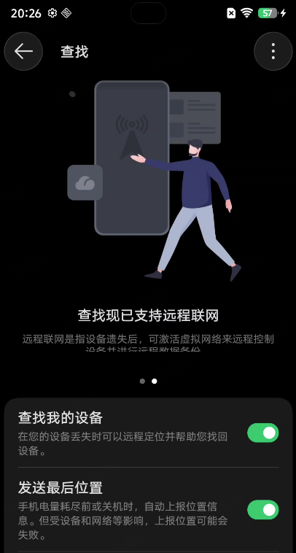 | 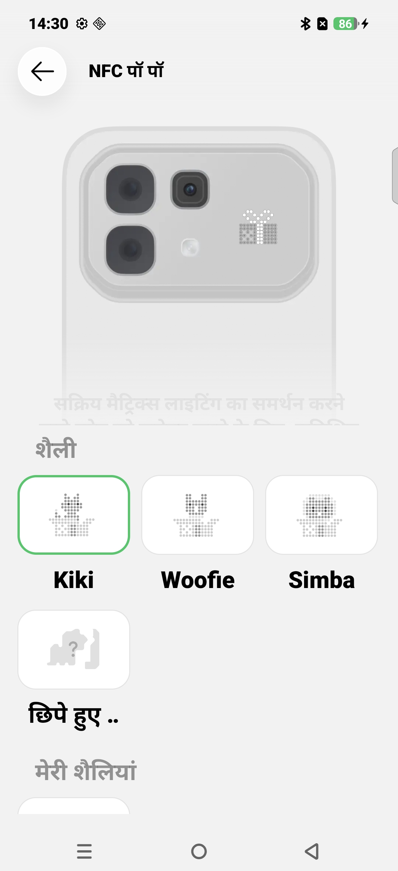 |  | 